活動預覽圖開圖
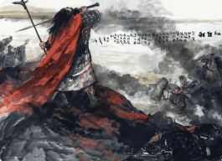
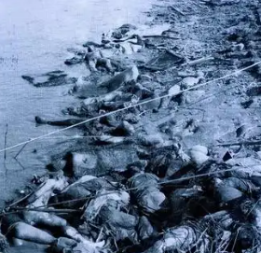
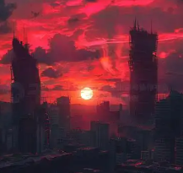
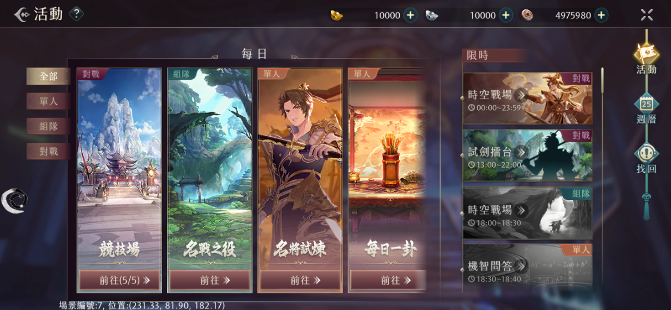
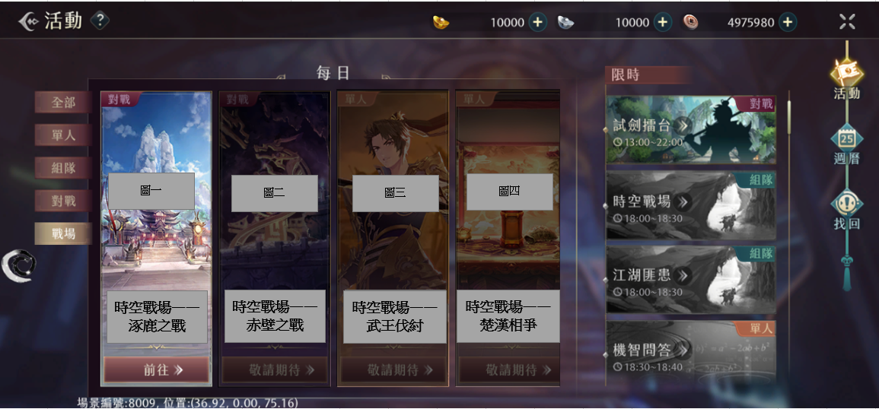
 |  |  |  |  | 需要幾張時空戰場的不同主題的活動預覽圖
 |  |  |  |  | 主題一和主題二需要完整的圖，其他主題可以暫時先用雜訊圖 | 希望的樣子→

主題一：涿鹿之戰
由於這個主題的名將形象已經確認，所以活動預覽圖可以出現名將形象
黃帝形象↓： |  |  | 蚩尤形象↓：
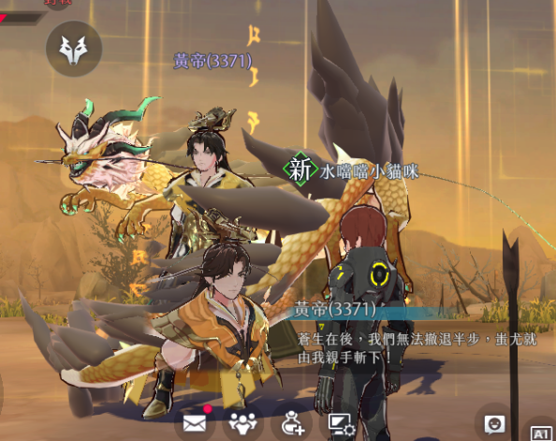
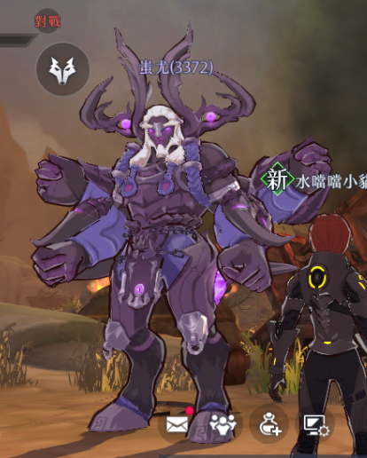

主題一預覽圖參考：
黃帝和蚩尤的臉各一半，黃帝的表情威嚴，搭配黃色火焰；蚩尤的表情憤怒，搭配紫色毒霧。什麽陣營只在一念之間的感覺
臉各一半的參考↓ |  |  | 黃色火焰參考↓ | 紫色毒霧參考↓
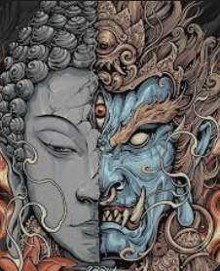
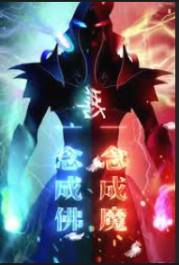



主題二：赤壁之戰
聯軍的船隻兵臨城下，幾個士兵衝上前來，身後的大船燒毀一片，有火焰和濃烟
兵臨城下的感覺↓ |  | 一整片燒爛的感覺↓
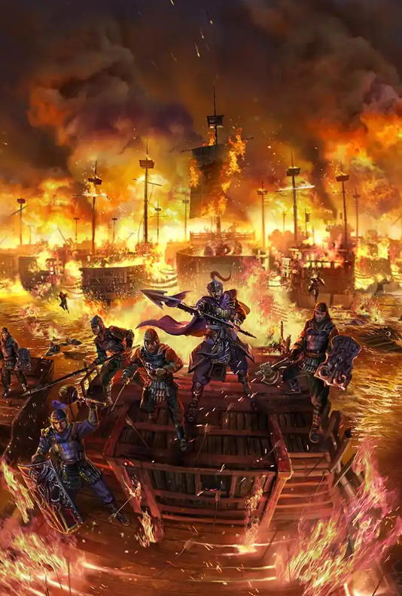
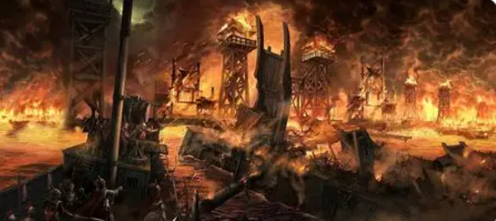

主題三：武王伐紂
身材魁梧的紂王坐在皇位上，身體略微前傾，一隻手支撐在一把巨大的寶劍上，神情嚴肅和憤怒得迎接挑戰的感覺。畫面左下有九尾狐狸的尾巴，模擬妲己（傳説是九尾狐的化身）趴在一旁的感覺
姿勢參考↓ |  |  | 紂王形象參考↓ |  | 九尾狐的尾巴↓僅需展示多條尾巴即可，不一定要九條
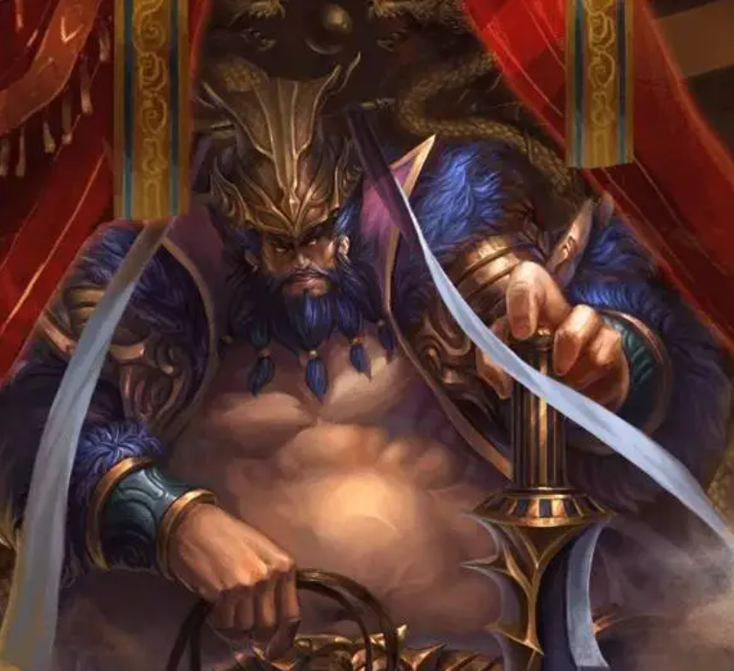
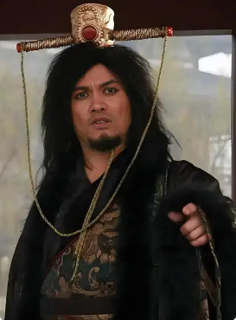
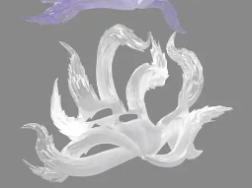

主題四：楚漢相爭
身材高大的將軍背對畫面在一條江邊自殺，周圍有戰死的士兵尸體，遠處血紅色下沉的夕陽象徵生命走向終結
背對畫面自殺參考↓ | 江邊一堆尸體參考↓ |  | 血色夕陽參考↓

日後的主題
